Лист1
Перечень неиспользуемых и неэффективно используемых нежилых объектов недвижимого имущества всех форм собственности,
расположенных на территории Смолевичского района, подлежащих вовлечению в хозяйственный оборот на 2026 год

Кол-во объектов | Наименование организации, место нахождения | Наименование неиспольуемого объекта, инвентарный номер по ЕГРНИ или бухгалтерскому учету | Адрес объекта | Назначение объекта (производственное, социально-культурное, складское и т.д.) | Год ввода объекта в эксплуатацию (приобретения) | Общая площадь объекта, кв. м./неисполь-зуемая площадь кв.м. | Планируемый способ вовлечения в хозяйственный оборот объекта | Планируемый способ вовлечения в хозяйственный оборот объекта (по строениям) | Срок вовлечения объекта в хозяйственный оборот | Фотография объекта
 | 1. Государственное имущество
 | 1.1 Объекты, находящиеся в собственности Республики Беларусь
1 | РУП "НПЦ Национальной академии наук Беларуси по животноводству", | Изотопная, 614/С49138 | Смолевичский район, вблизи г.Жодино | здание специализированное сельхозназначения | 2018 | 107.5 | продажа | продажа | 2026 | 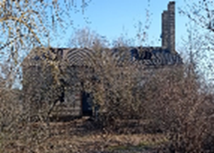
1 | Республиканское унитарное предприятие «Научно-практический центр Национальной академии наук Беларуси по животноводству», 222163 Минская обл., г. Жодино, ул. Фрунзе, 11, тел. 8(01775) 6-87-83, 6-79-58 | Здание физиологического скотного двора, 614/С-37619 | Смолевичский р-н, Жодинский с/с, 1, вблизи г. Жодино | здание физиологического скотного двора | 1974 | 1051.2 | продажа | продажа | 2026 | 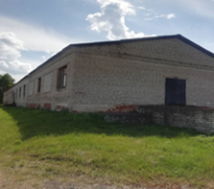
1 | Республиканское дочернее унитарное предприятие по племенному делу "ЖодиноАгроПлемЭлита", Смолевичский район, аг.Барсуки, ул. Центральная, 1, УНП 600039134 | Складское помещение, (гаражи около столярной мастерской), инв. № 0031220372 | Смолевичский район, аг.Будагово (стройцех) | неустановленого назначения |  | 300.00 | использование в собственных целях | использование в собственных целях | 2027 | 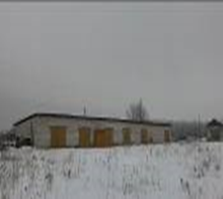
1 | Республиканское дочернее унитарное предприятие по племенному делу "ЖодиноАгроПлемЭлита", Смолевичский район, аг.Барсуки, ул. Центральная, 1, УНП 600039134 | Коровник, инв. №534 | Смолевичский район, д.Березовица | животноводческое | 1989 | 960.00 | использование в собственных целях | использование в собственных целях | 2027 | 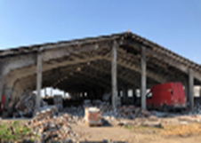
 | 1.2. Объекты, находящиеся в собственности Минской области
1 | ГУ "Червенское ПМС" ул. Мелиоративная 13, УНП 600003978 | Здание насосной станции СИГМА-4, 614/С-47181 | Смолевичский район, Драчковский с/с, 11, вблизи д.Малые Ляды | здание специализированное сельхозназначения | 1984 | 244.40 | аренда | аренда | 2026 | 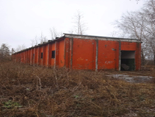
1 | ГУ "Червенское ПМС" ул. Мелиоративная 13, УНП 600003978 | Здание конторы насосной станции, 614/С-47184 | Смолевичский р-н, Драчковский с/с, вблизи д.Петровичи | здание служебного помещения | 1988 | 13.50 | аренда | аренда | 2026 | 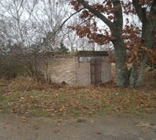
1 | ГУ "Червенское ПМС" ул. Мелиоративная 13, УНП 600003978 | Здание склада насосной станции, 614/С-47182 | Смолевичский район, Драчковский с/с, 11, вблизи д.Малые Ляды | складское | 1986 | 87.90 | аренда | аренда | 2026 | 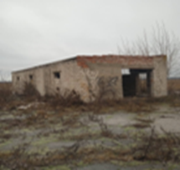
9 | Государственное учреждение «Минская областная комплексная специализированная детско-юношеская школа олимпийского резерва», г. Минск, ул. Чкалова, 14, УНП 190437170, тел. 8 (017) 3992018 | Комплекс зданий и сооружений в составе: Здание главного корпуса,ограждение инв.№0100014,01120001; Здание летнего домика №1 инв.№0100010; Здание летнего домика №2 инв.№0100012; Здание мини-котельной; Здание домика сторожа; Артезианская скважина; Незавершенное незаконсервированное капитальное строение; Незавершенное незаконсервированное капитальное строение. | Смолевичский р-н, Озерицко-Слободской с/с, д.Батуринка, пер. Школьный ,1 пер. Школьный, 1/2 пер. Школьный, 1/2 пер. Школьный, 1/2 пер. Школьный, 1/4 пер. Школьный, 1/5 пер. Школьный, 1/6 пер. Школьный, 1/7 |  |  | 984.00 | продажа | продажа | 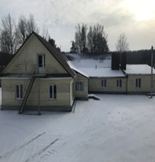 2026
 | 1.3. Объекты, находящиеся в собственности Смолевичского района
1 | Районное коммунальное унитарное предприятие "Смолевичское ЖКХ", Смолевичский район, г.Смолевичи, ул.Жодинская, 32, УНП 600017378 | Здание котельной, 614/С-19277 | Смолевичский р-н, Усяжский с/с, д. Кривая Береза, ул. Лесная, 1Б | здание нежилое | 2000 | 465.00 | продажа | продажа | 2026 | 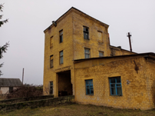
9 | Районное коммунальное унитарное предприятие "Смолевичское ЖКХ", УНП 600017378, Минская обл., Смолевичский р-н, г. Смолевичи, ул. Жодинская, 32 | База Орешники: -Здание электростанции, 614/C-29217 -Склад ГСМ, 614/C-39834 -Гараж на 4 бокса с котельной, 614/С-39833, -Туалет, 614/C-39835, -Сарай, 614/C-39831, -Гараж на 2 бокса и помещением для сторожа, 614/С-39841 -Пожарный водоем, 614/C-39844, -База связи, 614/C-29219, -Радиобашня для установки антенн, 614/C-38668 | Минская обл., Смолевичский р-н, Заболотский с/с, 2/2, 2/4, 2/5, 2/6, 2/7, 2, 2, 2/1, 2/7, в районе д. Орешники, | здание нежилое | 1964, 1967 | 154,1 9,9 259,6 1,3 21,6 121,7 0 122,1 72 | продажа | продажа | 2026 | 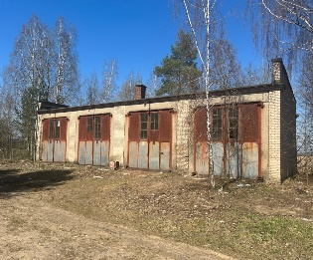 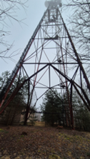
1 | РСУП "Петровичи", Минская обл., Смолевичский р-н, аг. Драчково, ул. Центральная, 19В, УНП 600017707 | Телятник (инв. №00080), 614/C-50608 | Смолевичский район, Драчковский с/с, 16/1 | животноводческое | 1973 | 1253.70 | продажа | продажа | 2026 | 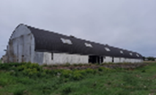
1 | РСУП "Петровичи", Минская обл., Смолевичский р-н, аг. Драчково, ул. Центральная, 19В, УНП 600017707 | Цех сухостойных коров, инв. № 81 | Смолевичский р-н, Драчковский с/с, д. Грива, 14/3 вблизи д. Грива | животноводческое | 2014 | 421.9 | аренда | аренда | 2026 | 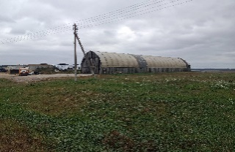
1 | РСУП "Петровичи", Минская обл., Смолевичский р-н, аг. Драчково, ул. Центральная, 19В, УНП 600017707 | Телятник д. Грива, инв. №000085 | Смолевичский р-н, Драчковский с/с, д. Грива, 14/2 вблизи д. Грива | животноводческое | 2014 | 388.4 | аренда | аренда | 2026 | 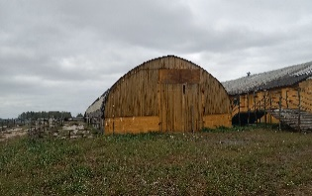
1 | РСУП "Петровичи", Минская обл., Смолевичский р-н, аг. Драчково, ул. Центральная, 19В, УНП 600017707 | Коровник МТФ д.Грива (инв№.000010), 614/С-47395 | Смолевичский р-н, Драчковский с/с, д. Грива, 14/1 вблизи д. Грива | животноводческое | 1992 | 1525.3 | аренда | аренда | 2026 | 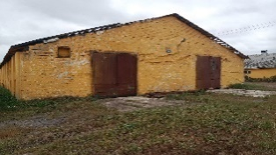
1 | РСУП "Петровичи", Минская обл., Смолевичский р-н, аг. Драчково, ул. Центральная, 19В, УНП 600017707 | Коровник МТФ д.Грива (инв№.00009), 614/С-47392 | Смолевичский р-н, Драчковский с/с, д. Грива, 14 вблизи д. Грива | животноводческое | 1988 | 1504.8 | аренда | аренда | 2026 | 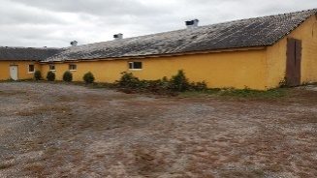
1 | Сектор культуры Смолевичского райисполкома, Минская обл., г.Смолевичи, ул. Первомайская, 1а, УНП 600023892 | Жажелковский сельский клуб, №614/С-46256 | Минская обл., Смолевичский р-н, Жодинский с/с, д. Жажелка, ул. Садовая 2А | социально-культурное | 1990 | 256.90 | продажа | продажа | 2026 | 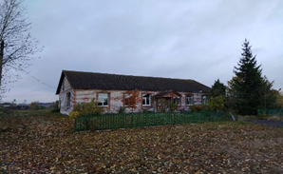
2 | Сектор культуры Смолевичского райисполкома, Минская обл., г.Смолевичи, ул. Первомайская, 1а, УНП 600023892 | Капитальное строение ГКДО "Центр творчества детей и молодёжи Смолевичского района", 614/С-38680, Капитальное строение ГКДО "Центр творчества детей и молодёжи Смолевичского района", № 614/С-38679 | Минская обл., Смолевичский р-н, г. Смолевичи, ул. Первомайская, д. 28А и 28/1 | социально-культурное | 1990 | 135,0 и 134,7 | продажа | продажа | 2026 | 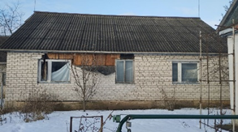 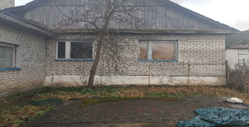
 | 2. Объекты, находящиеся в собственности хозяйственных обществ с долей государства более 50 процентов
 | 2.1. Объекты, находящиеся в собственности хозяйственных обществ с долей государства (Республики Беларусь) более 50 процентов
1 | Открытое акционерное общество «Минский завод шестерен», г. Минск, ул. Долгобродская, 17, УНП 100261801 (ДОЛЯ собственности РБ (в холдинге МТЗ- 100%) | Баня, инв.№ 614/C-22586 | г. Смолевичи, ул. Промышленная, 2 | социально-бытовое | 1938 | 255.70 | аренда | аренда | 2026
7 | ОАО "Озерицкий-Агро", Смолевичский район, аг. Слобода, УНП 690363881 | Комплекс зданий МТФ Слобода, в т.ч. Блок служебных помещений | Смолевичский район, аг. Слобода | производственное | 1965-1992 | 8266.30 | продажа | продажа | 2026 | 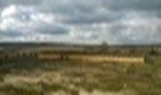
1 | ОАО "Озерицкий-Агро", Смолевичский район, аг. Слобода, УНП 690363881 | склад для стройматериалов | Смолевичский район, д.Пристромы | производственное | 1996 | 210.00 | продажа | продажа | 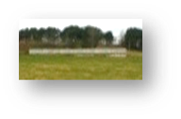 2026
1 | ОАО "Озерицкий-Агро", Смолевичский район, аг. Слобода, УНП 690363881 | здание котельной | Смолевичский район, аг.Слобода | производственное | 1984 | 2320.20 | продажа | продажа | 2026
 | 2.3. Объекты, находящиеся в собственности хозяйственных обществ с долей государства (Смолевичского района) более 50 процентов
1 | ОАО "СМОЛЕВИЧСКИЙ РАЙАГРОСЕРВИС", Смолевичский район, дер.Кривая Береза, ул.Центральная, 2, УНП 600048461 | Контора, 614/С-33098 | Смолевичский район, Плисский с/с, п. Черницкий | административно-хозяйственное | 1954 | 366.80 | продажа | продажа | 2026
1 | ОАО "СМОЛЕВИЧСКИЙ РАЙАГРОСЕРВИС", Смолевичский район, дер.Кривая Береза, ул.Центральная, 2, УНП 600048461 | Коровник на 200 голов, 614/С-38205 | Смолевичский район, Усяжский с/с д.Трубичино | производственное | 1953 | 1,827.50 | аренда | аренда | 2026 | 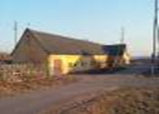
1 | ОАО "СМОЛЕВИЧСКИЙ РАЙАГРОСЕРВИС", Смолевичский район, дер.Кривая Береза, ул.Центральная, 2, УНП 600048461 | Свинарник на 300 голов, 614/С-38159 | Смолевичский район, Усяжский с/с , д.Трубичино | производственное | 1971 | 1311.20 | продажа | продажа | 2026 | 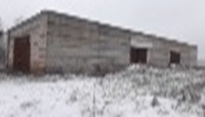
1 | ОАО "Смолевичи-Сузон" г.Смолевичи, ул.Вокзальная, 9а, УНП 691747895 | Здание конторы, 614/С-50407, инв.№3008 | Смолевичский район, Курганский с/с, аг.Кленник, ул.Торговая, 16 | административное | 1971 | 441.60 | продажа | продажа | 2026 | 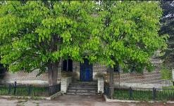
1 | ОАО "Смолевичи-Сузон" г.Смолевичи, ул.Вокзальная, 9а, УНП 691747895 | Свинарник-откормочник, инв. №11716 | Смолевичский район, Курганский с/с, около д.Заболотье | Сооружение специализированное животноводства | 1976 | 1589.30 | аренда | аренда | 2026 | 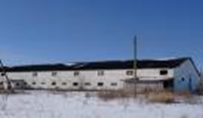
1 | ОАО "Смолевичи-Сузон" г.Смолевичи, ул.Вокзальная, 9а, УНП 691747895 | Автогараж, инв.№3003 | Смолевичский район, Курганский с/с, аг.Кленник | производственное | 1971 | 450.00 | аренда | аренда | 2026
1 | ОАО "Смолевичи-Сузон" г.Смолевичи, ул.Вокзальная, 9а, УНП 691747895 | Свиноферма, 614/С-20542, инв.№10633 | Смолевичский район, Курганский с/с, около д.Заболотье | здание специализированное животноводства | 1984 | 1857.20 | аренда | аренда | 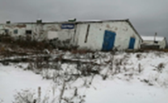 2026
 | 3.2. Объекты потребительской кооперации
1 | Смолевичское райпо, Смолевичский район, г.Смолевичи, ул.Советская, 133, УНП 600048660 | Магазин №103, инв. №400747, 614/С-19234 | Смолевичский район, д.Заболотье | специализированное розничной торговли | 1984 | 83.00 | продажа | продажа | 2026
1 | Смолевичское райпо, Смолевичский район, г.Смолевичи, ул.Советская, 133, УНП 600048660 | Магазин, инв. №401208 | Смолевичский район, д. Грива | специализированное розничной торговли | 1970 | 80 | аренда | аренда | 2026 | 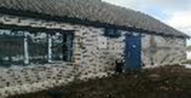
1 | Смолевичское райпо, Смолевичский район, г.Смолевичи, ул.Советская, 133, УНП 600048660 | Магазин №99, инв. №400148, 614/С-18943 | Смолевичский район, д. Шипяны | специализированное розничной торговли | 1959 | 76 | продажа | продажа | 2026
1 | Смолевичское райпо, Смолевичский район, г.Смолевичи, ул.Советская, 133, УНП 600048660 | Магазин, 614/С-19254 | Смолевичский район, Курганский с/с, д. Курганье, ул. Центральная, 88А | специализированное розничной торговли | 1979 | 243 | продажа | продажа | 2026
1 | Смолевичское райпо, Смолевичский район, г.Смолевичи, ул.Советская, 133, УНП 600048660 | Овощехранилище, 614-С-19255 | Смолевичский район, Курганский с/с, д. Курганье, ул. Центральная, 88А/1 | складское | 1988 | 223.9 | продажа | продажа | 2026
1 | Смолевичское райпо, Смолевичский район, г.Смолевичи, ул.Советская, 133, УНП 600048660 | Магазин, 614/С-18939 | Смолевичский район, Плисский с/с, п. Черницкий | специализированное розничной торговли | 1957 | 163 | продажа | продажа | 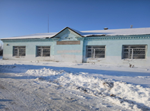 2026
1 | Смолевичское райпо, Смолевичский район, г.Смолевичи, ул.Советская, 133, УНП 600048660 | Магазин пром. №120, инв. №10146 | Смолевичский район, пос. Зеленый Бор | специализированное розничной торговли | 1980 | 150 | продажа | продажа | 2026
 | 3.3. Иные объекты (собственность физических лиц, ЗАО, КХП, СПК и другие)
1 | Производственный кооператив «АСКОЛ», г.Минск, ул.Мирошниченко, 1, кор.1, к.1 | Нежилое здание, (бывший жилой дом) | Смолевичский район, д. Заречье, ул. Зареченская, 27 | незавершенное строительство |  | 658.80 | использование в собственных целях | использование в собственных целях | 2026
1 | Общество с ограниченной ответственностью «Альфа релакс», Минская область, Минский район, Луговослободской с/с, М4, 17-й км (р-н д.Прилесье, здание ООО «Спелпайс-Плюс», д.2, каб.26) | Комплекс зданий и сооружений бывшей больницы | Смолевичский район, г.п. Зеленый Бор, ул.Социалистическая, д.3 | здание здравоохранения |  | 1292.50 | использование в собственных целях | использование в собственных целях | 2026
1 | Физическое лицо Соловьянчик Марина Александровна | Здание клуба, 614/С-26985 | Смолевичский район, Озерицко-Слободской с/с, аг.Слобода, ул.Красногвардейская, д. 34 | социально-культурное |  | 127.10 | использование в собственных целях | использование в собственных целях | 2026 | 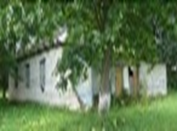
2 | Физическое лицо Пармона Анатолий Владимирович | Здание (бывшей школы) | Смолевичский район, Озерицко-Слободской с/с, д. Рудня | социально-культурное |  |  | использование в собственных целях | использование в собственных целях | 2026 | 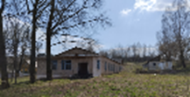
1 | Физическое лицо Беланович Игорь Валентинович | Здание (баня) | Смолевичский район, Усяжский с/с, аг.Усяжа | социально-культурное |  |  | использование в собственных целях | использование в собственных целях | 2026 | 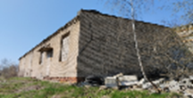
1 | ООО "АнтриалТемп" | Навес | Смолевичский район, Усяжский с/с, д. Дубовки |  |  |  | использование в собственных целях | использование в собственных целях | 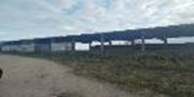 2026
2 | ЧТУП «АлвинаТорг». | Здания (магазин и склад) | Смолевичский район, Усяжский с/с, д.Мгле |  |  |  | использование в собственных целях | использование в собственных целях | 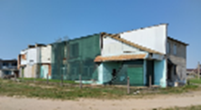 2026
1 | ЧТУП "Лакшери Сервис", УНП 192818246, Наталья Стефановна Синяк, тел. +37529 335 78 61, E-mail: fashion_service@bk.ru | Здание придорожного сервиса, кафе (незавершенка), 614/U-3410 | Смолевичский район, а/д М1/Е30 | придорожный сервис |  | 305.00 | использование в собственных целях | использование в собственных целях | 2026 | 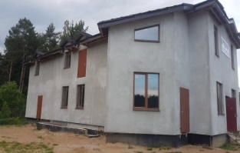
1 | УП "КупаЛІНка-2000", УНП 690237289 | Здание магазина | Смолевичский район, Озерицко-Слободской с/с, д. Скураты | специализированное розничной торговли |  |  | использование в собственных целях | использование в собственных целях | 2026 | 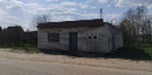
1 | Физическое лицо, Геврасев В.А. тел.80296858088 | Здание | Смолевичский район, Курганский с/с, д.Шипяны |  |  |  | использование в собственных целях | использование в собственных целях | 2026 | 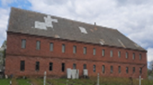
1 | Физическое лицо, Сокерина Л.Л. | Здание | Смолевичский район, Озерицко-Слободской с/с, д. Прилепы |  |  |  | использование в собственных целях | использование в собственных целях | 2026 | 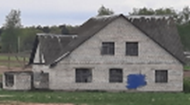
1 | ОДО "ЭСТОС-М", УНП 190199349 | Здание | Смолевичский район, Курганский с/с, около д. Курганье |  |  |  | использование в собственных целях | использование в собственных целях | 2026 | 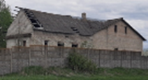
1 | ООО "Глориан", УНП 191267979, Смолевичский район, д.Багута, здание пансионата, к.1 Дашкевич Владимир Игоревич 8029 152 13 29 | Здание пансионата, 614/С-24970 | Смолевичский район, д.Багута, ул.Лесная, д.20 | социальное |  | 173.80 | использование в собственных целях | использование в собственных целях | 2026
1 | ООО "Глориан", УНП 191267979, Смолевичский район, д.Багута, здание пансионата, к.1 Дашкевич Владимир Игоревич 8029 152 13 29 | Здание пансионата, 614/С-21396 | Смолевичский район, д.Багута, ул.Лесная, д.21 | социальное | 1988 | 1951.70 | использование в собственных целях | использование в собственных целях | 2026 | 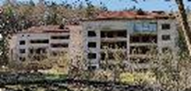
1 | ИП Четвергов Юрий Иванович., Минский район, Острошицко-Городокский сельсовет, тел. 80293516695 | Здание казармы, 614/С-124626 | Смолевичский район, Озерицко-Слободской с/с, 21Б, вблизи д.Багута | социальное | 1988 | 730.00 | использование в собственных целях | использование в собственных целях | 2026 | 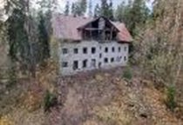
1 | ООО "СтройГеоСервис" учередитель Четвергов Ю.И. Тел. 80293516695 | Здание бани | Смолевичский район, Озерицко-Слободской с/с, д.Багута | социальное |  | 159.10 | использование в собственных целях | использование в собственных целях | 2026 | 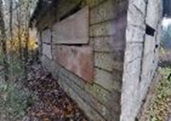
4 | КФХ Князева Н.Н. | Здания для ведения крестьянско-фермерского хозяйства расположенные на землях в пожизненно наследуемом владении умершего гр. Князева Н.Н. | Смолевичский район, Озерицко-Слободской с/с, вблизи д.Прилепская Усяжка | хозяйственное |  |  | продажа | продажа | 2026 | 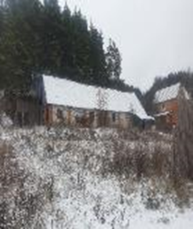
1 | КФХ Башкузу | Здание для ведения крестьянско-фермерского хозяйства | Смолевичский район,Жодинский с/с, д. Перемежное | хозяйственное |  |  | продажа | продажа | 2026 | 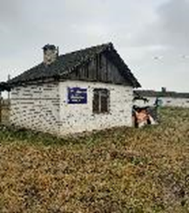
1 | ИП Шаламов Владимир Константинович Тел. 80296501417 | Здание телятника МТФ "Ляды" расположенное на землях на праве аренды, регистрация права 21.06.2023 | Смолевичский район, Озерицко-Слободской с/с, вблизи д. Ляды | производственное |  |  | продажа | продажа | 2026 | 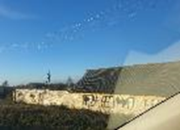
1 | ЖСПК "Капитан Жилстрой" Минский район, аг.Озерцо, Менковский тракт, д.5, к.13 | Незавершенное строительство здания Петровичской сельской врачебной амбулатории | Смолевичский район, Драчковский с/с, дер.Заречье | незавершенное строительство |  | 831.50 | использование в собственных целях | использование в собственных целях | 2026 | 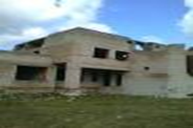
1 | ООО «САРДАЙ», УНП 100828166, Тел. 8029 604 17 30, (Борозна Валентина Ивановна 029 121 97 30) | Здание Прилепской больницы, 614/С-3899 | Смолевичский район, Озерицко-Слободской с/с, д. Прилепы | незавершенное строительство |  |  | продажа | продажа | 2026 | 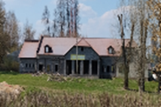
1 | ИП Аркатов Алексей Юрьевич 80293402181 | Здание | Смолевичский район, Озерицко-Слободской с/с, д. Кудрищено | здание неустановленного назначения |  |  | использование в собственных целях | использование в собственных целях | 2026 | 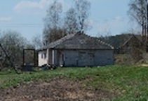
1 | ООО «Свае Крылы», Смолевичский район (407 км автодороги Брест-Москва-граница РФ, здание кафе "Натали"), УНП 692009009, +375 17 351 97 39 | Здание придорожного сервиса кафе "Натали", 614/С- 48769 | Смолевичский район, автомагистраль М1, 407 км | здание придорожного сервиса |  | 155.00 | использование в собственных целях | использование в собственных целях | 2026 | 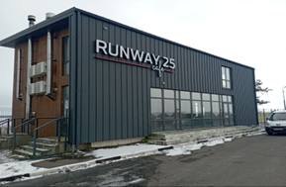
1 | Физическое лицо Мартынчик В.А. | Здание | Смолевичский район, Плисский с/с, п. Черницкий | здание неустановленного назначения | 1994 |  | использование в собственных целях | использование в собственных целях | 2026 | 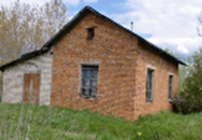
1 | ОАО "Смолевичи Бройлер, УНП 600046788 | Здание (амбулатория) | Смолевичский район, Озерицко-Слободской с/с, д. Лужки, ул. Магистральная, 17А | здание неустановленного назначения | 2010 | 1495.00 | аренда | аренда | 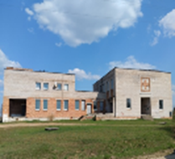 2026
1 | ОАО "Смолевичи Бройлер, УНП 600046788 | Здание | Смолевичский район,Пекалинский с/с, д. Пекалин | здание неустановленного назначения | 1986 | 90.00 | использование в собственных целях | использование в собственных целях | 2026
1 | ОАО "Смолевичи Бройлер, УНП 600046788 | Водонапорная башня | Смолевичский район,Пекалинский с/с, д. Пекалин | здание неустановленного назначения |  |  | использование в собственных целях | использование в собственных целях | 2026
1 | ОАО "Смолевичи Бройлер, УНП 600046788 | Здание | Смолевичский район, Заболотский с/с, в районе д.Миколаевичи | здание неустановленного назначения | 2003 | 760.00 | использование в собственных целях | использование в собственных целях | 2026
1 | ОАО "Смолевичи Бройлер, УНП 600046788 | Здание | Смолевичский район,Пекалинский с/с, д. Пекалин | здание неустановленного назначения |  |  | аренда | аренда | 2026
1 | ОАО "Смолевичи Бройлер, УНП 600046788 | Здание конторы, 614/C- 19430 | Смолевичский район, Пекалинский с/с, д. Пекалин, ул. Ленина, 32 | административное | 1965 | 293.00 | аренда | аренда | 2026
8 | ОАО "Смолевичи Бройлер, УНП 600046788 | Здание пилорамы (на фото территория пилорамы, которая состоит из 8 объектов): здание навеса хранения пиломатериалов (инв. номер 614/C- 28416), здание пилорамы (инв. номер 614/C- 28415), здание проходной (инв. номер 614/C- 28418), здание склада (инв. номер 614/C- 28420), здание склада (инв. номер 614/C- 28422), здание склада строительных материалов (инв. номер 614/C- 28417), здание столярного цеха (инв. номер 614/C- 28421), здание столярного цеха (инв. номер 614/C- 28423) | Смолевичский район, Заболотский с/с, д. Заболотье |  | 1987-1994 | 2694.00 | аренда | аренда | 2026
1 | ОАО "Смолевичи Бройлер, УНП 600046788 | Здание столовой, 614/C- 20074 | Смолевичский район, Пекалинский с/с, д. Пекалин, ул Ленина 26 | Здание специализированное для общественного питания, столовая | 1963 | 231.00 | аренда | аренда | 2026
1 | ОАО "Смолевичи Бройлер, УНП 600046788 | Здание сберкассы, №614/C- 17786 | Смолевичский район, Пекалинский с/с, д. Пекалин, ул Ленина | административное | 1989 | 46.00 | аренда | аренда | 2026
1 | ОАО "Смолевичи Бройлер, УНП 600046788 | Здание зерносклада, №614/C- 28429 | Смолевичский район, Заболотский с/с, в районе д.Черниковщина | сельскохозяйственное | 1966 | 416.00 | продажа | продажа | 2026
1 | ОАО "Смолевичи Бройлер, УНП 600046788 | Телятник, 614/С-28930 | Смолевичский район, Заболотский с/с, в районе д.Черниковщина | животноводческое | 1984 | 157.00 | аренда | аренда | 2026
1 | ОАО "Смолевичи Бройлер, УНП 600046788 | Телятник | Смолевичский район, Заболотский с/с, в районе д.Черниковщина | животноводческое | 1991 | 834.00 | аренда | аренда | 2026
1 | ОАО "Смолевичи Бройлер, УНП 600046788 | Здание склада миниральных удобрений | Смолевичский район, Заболотский с/с, в районе д.Миколаевичи | сельскохозяйственное | 1978 | 1118.00 | аренда | аренда | 2026
3 | ОАО "Смолевичи Бройлер, УНП 600046788 | Здания зерносклада | Смолевичский район, Заболотский с/с, в районе д.Миколаевичи | сельскохозяйственное | 1960 | 605.00 | использование в собственных целях | использование в собственных целях | 2026
1 | Физическое лицо Куреша Елена Акимовна, Республика Коми, г. Усинск, ул. Возейская, 7, кв. 9 | Здание детского сада | Смолевичский район, Зеленоборский с/с , п.Зеленый бор, пер. Школьный, 1 | социальное |  |  | использование в собственных целях | использование в собственных целях | 2026
2 | ООО "Макситем", УНП 690664537, Минская область, г. Жодино, ул. Зеленоборская, д. 4, каб. 1 | Здания | Смолевичский район,Жодинский с/с, д. Высокия Ляды | здание неустановленного назначения |  |  | использование в собственных целях | использование в собственных целях | 2026
1 | ООО "ГринХольц", Борисовский район, с/с Гливинский, д. Сивица, д. 5А, Мурашко Дмирий Владимирович | Здание | Смолевичский район,Жодинский с/с, д. Белая Лужа | здание неустановленного назначения |  |  | использование в собственных целях | использование в собственных целях | 2026
1 | Физическое лицо, Суровец Марина Владимировна | Здание насосной станции №2, 614С/47183 | Смолевичский район,Драчковский с/с, 12 вблизи д. Петровичи | здание насосной станции |  |  | использование в собственных целях | использование в собственных целях | 2026
1 | Физическое лицо, Васюк Тамара Александровна, 80172915365 | Здание | Смолевичский район, Заболотский с/с, д. Орешники | здание неустановленного назначения |  |  | использование в собственных целях | использование в собственных целях | 2026
1 | Астапов Валерий Петрович, тел. 8029 176 54 32 | Здание магазина | Смолевичский район, Пекалинский с/с, д. Шеметово, ул. Зеленая, 24а | специализированное розничной торговли |  |  | продажа | продажа | 2026
1 | ООО "Светоком" | Здание склада | Смолевичский район, Курганский с/с, дер.Заболотье | складское |  |  | использование в собственных целях | использование в собственных целях | 2026
1 | Общество с ограниченной ответственностью "Юналмит", Смолевичский район, п.Зеленый Бор, ул.Железнодорожная, 2, корп.2 | Здание бывшего детского сада (разрушенное) | Смолевичский район, п.Зеленый Бор, ул.Железнодорожная | социальное |  | 400.00 | продажа | продажа | 2026
1 | ИП Смоляр Максим Сергеевич, тел. 80297086288 | Здание телятника | Смолевичский район, Курганский с/с, дер.Полевая | здание специализированное сельхозназначения |  | 458.00 | продажа | продажа | 2026
1 | ООО "СбытЭнергоКомплект" | Здание | Смолевичский район, Плисский с/с, п. Черницкий |  |  |  | использование в собственных целях | использование в собственных целях | 2026
 | 3.4. Бесхозяйное имущество
1 | Собственник не установлен | Здание | Смолевичский район, Плисский с/с, п. Черницкий | здание неустановленного назначения |  |  | определение собственника | определение собственника | 2026
1 | Собственник не установлен | Здание | Смолевичский район, Плисский с/с, п. Черницкий | здание неустановленного назначения |  |  | определение собственника | определение собственника | 2026
1 | Собственник не установлен | Здание | Смолевичский район, Плисский с/с, п. Черницкий | здание неустановленного назначения |  |  | определение собственника | определение собственника | 2026
1 | Собственник не установлен | Здание | Смолевичский район, Курганский с/с, дер. Студенка | здание неустановленного назначения |  |  | определение собственника | определение собственника | 2026
1 | Собственник не установлен | Здание | Смолевичский район, Драчковский с/с, д. Заречье, ул. Зареченская | здание неустановленного назначения |  |  | определение собственника | определение собственника | 2026
1 | Собственник не установлен | Здание | Смолевичский район, Драчковский с/с, д.Узбароги, ул. Центральная, вблизи д.25 | здание электроподстанции |  |  | определение собственника | определение собственника | 2026
1 | Собственник не установлен | Неиспользуемое здание канализационной насосной станции | Смолевичский район, Драчковский с/с, д. Заречье, ул. Зареченская | здание неустановленного назначения |  |  | определение собственника | определение собственника | 2026
1 | Собственник не установлен | Здание | Смолевичский район, Драчковский с/с, д. Заречье, ул. Зареченская | здание неустановленного назначения |  |  | определение собственника | определение собственника | 2026
3 | Собственник не установлен | сооружение | Смолевичский район, Заболотский с/с, д. Орешники | здание неустановленного назначения |  |  | определение собственника | определение собственника | 2026
1 | Собственник не установлен | сооружение | Смолевичский район, Заболотский с/с, д. Орешники | здание неустановленного назначения |  |  | определение собственника | определение собственника | 2026
1 | Собственник не установлен | сооружение | Смолевичский район, Заболотский с/с, д. Орешники | здание неустановленного назначения |  |  | определение собственника | определение собственника | 2026
1 | Собственник не установлен | Здание | Смолевичский район, Заболотский с/с, д. Орешники | здание неустановленного назначения |  |  | определение собственника | определение собственника | 2026
1 | Собственник не установлен | Здание | Смолевичский район, Плисский с/с, п. Черницкий | здание неустановленного назначения |  |  | определение собственника | определение собственника | 2026
1 | Собственник не установлен | Сооружение | Смолевичский район, Плисский с/с, п. Черницкий | здание неустановленного назначения |  |  | определение собственника | определение собственника | 2026
1 | Собственник не установлен | Здание | Смолевичский район, Курганский с/с, вблизи д. Студенка | здание неустановленного назначения |  |  | определение собственника | определение собственника | 2026
...

